Лист1
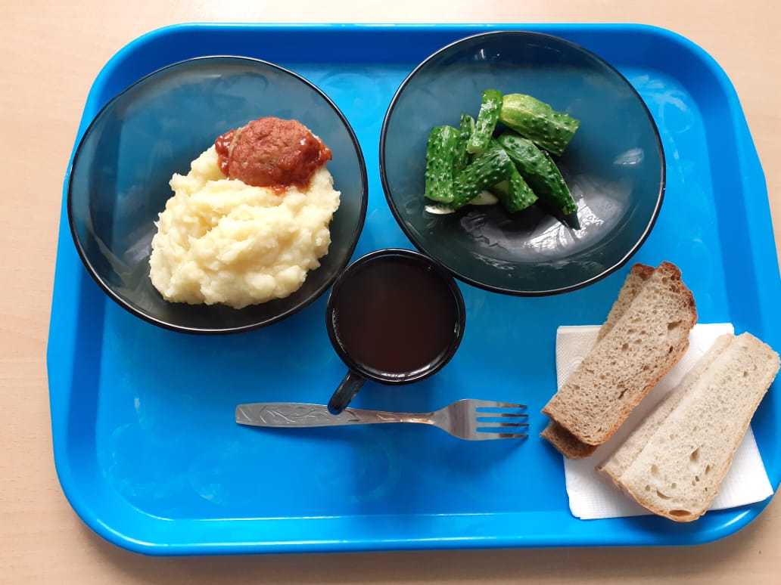
Школа | МБОУ ООШ №25 имени В.В.Буракова станицы Баракаевской |  |  | Отд./корп |  |  |  | День | 29.09.2021г

Прием пищи | Раздел | № рец. | Блюдо | Выход, г | Цена | Калорийность | Белки | Жиры | Углеводы

1-4 классы | Овощи | 106 | Огурцы свежие | 60 |  | 8.40 | 0.48 | 0.06 | 1.50
 | Гор.блюдо | 355 | Тефтели рыбные | 100 |  | 8.70 | 12.90 | 5.30 | 9.60
 | Гарнир | 429 | Пюре картофельное | 180 |  | 3.78 |  | 7.92 | 19.62
 | Хлеб | 108 | Хлеб пшеничный | 35 |  | 2.66 | 2.66 | 0.28 | 27.22
 | Хлеб | 109 | Хлеб ржаной йодированный | 20 |  | 1.32 | 1.32 | 0.24 | 10.01
 | Напиток | 518 | Чай с сахаром | 200 |  | 0.10 | 0.90 | 0.00 | 15.20
 |  |  |  |  | 38.80 | 11.16 | 18.26 | 0.34 | 43.92
5-9 классы | Овощи | 106 | Огурцы свежие | 110 |  | 15.14 | 0.88 | 0.11 | 2.75
 | Гор.блюдо | 355 | Тефтели рыбные | 120 |  | 145.20 | 10.44 | 6.36 | 11.52
 | Гарнир | 429 | Пюре картофельное | 180 |  | 165.60 | 3.78 | 7.92 | 19.62
 | Хлеб | 108 | Хлеб пшеничный | 30 |  | 94.00 | 3.04 | 0.32 | 31.10
 | Хлеб | 109 | Хлеб ржаной | 40 |  | 52.20 | 1.98 | 0.36 | 15.01
 | Напиток | 518 | Чай с сахаром | 200 |  | 92.00 | 0.10 | 0.00 | 15.00
 |  |  |  |  | 35.74р. | 324.94 | 9.78 | 8.71 | 83.48
Завтрак | Овощи | 106 | Огурцы свежие | 110 |  | 15.14 | 0.88 | 0.11 | 2.75
 | Гор.блюдо | 355 | Тефтели рыбные | 120 |  | 145.20 | 10.44 | 6.36 | 11.52
сотрудники | Гарнир | 429 | Пюре картофельное | 180 |  | 165.60 | 3.78 | 7.92 | 19.62
 | Хлеб | 108 | Хлеб пшеничный | 30 |  | 94.00 | 3.04 | 0.32 | 31.10
 | Хлеб | 109 | Хлеб ржаной | 40 |  | 52.20 | 1.98 | 0.36 | 15.01
 | Напиток | 518 | Чай с сахаром | 200 |  | 92.00 | 0.10 | 0.00 | 15.00
 |  |  |  |  | 35.72р. | 324.94 | 9.78 | 8.71 | 83.48

